ilk_veri_indeks_hesabı
 | YILLARA GÖRE İHRACATI EN ÇOK YAPILAN ORGANİK ÜRÜNLER

 | YILLAR | 2017 |  | 2018 |  | 2019 |  | 2020 |  | 2021
 |  | Miktar(Ton) | Fiyat($) | Miktar(Ton) | Fiyat($) | Miktar(Ton) | Fiyat($) | Miktar(Ton) | Fiyat($) | Miktar(Ton) | Fiyat($)
 | İncir ve incir Ürünleri | 7098.683 | 43581055.1 | 7996.929 | 51980044 | 6895.86 | 40306275 | 7146.67 | 34006594.86 | 6799429 | 35401061.42
 | Meyve ve Meyve Ürünleri | 12742.85 | 32340145.06 | 25964.374 | 48293736 | 16733.92 | 65242625 | 15147.49 | 37077979.16 | 7322695 | 25366336.13
 | Fındık ve Fındık Ürünleri | 3857.639 | 31941924.4 | 5356.763 | 40015020 | 4440.76 | 31964563.27 | 3567.14 | 27411143.65 | 3491519 | 25681845.4
 | Buğday ve Buğday Ürünleri | 1193.07 | 438088.9 | 41633.896 | 131146772 | 31194.53 | 11913987.26 | 33889.38 | 16868530.22 | 38550281 | 22993607.08
 | Sebze ve Sebze Ürünleri | 7938.952 | 4953971.1 | 5407.062 | 5947769 | 1146.61 | 1694270.52 | 1726.19 | 2079176.12 | 2311676 | 4081088.34
BASİT ENDEKS
A) Yıllara göre ihracatı en çok yapılan organik ürünler veilmiştir.2017 yılını temel alarak fındığın satış fiyatındaki değişmeyi bulalım.

 | YILLAR | FİYAT | İNDEKS
 | 2017 | 31941924.4 | 100
 | 2018 | 40015020 | 125.27429312
 | 2019 | 31964563.27 | 100.0708751
 | 2020 | 27411143.65 | 85.815567361
 | 2021 | 25681845.4 | 80.401684878

İhracat Ürünleri Miktar ve Fiyatları
B) Yıllara göre ihracatı en çok yapılan organik ürünler veilmiştir.Yıllara Buğdayın satış miktarları değişmeyi bulalım.

 | YILLAR | FİYAT | İNDEKS
 | 2017 | 1193.07 | *
 | 2018 | 41633.896 | 3489.6440276
 | 2019 | 31194.53 | 74.925800843
 | 2020 | 33889.38 | 108.63885431
 | 2021 | 38550281 | 113753.27905

BİLEŞİK ENDEKS
A) Yıllara göre ihracat yapılan ürünler tabloda verilmiştir.Bu Veileri kullanarak 2017 yılını temel alan toplam miktar endeksini hesaplayalım. |  |  |  |  |  |  |  |  |  | *YORUM: ürünlerin miktarları 2021 yılındaki miktarı (2017 yılı miktarina göre) %34.09 artmıştır.

 | YILLAR | İncir ve incir Ürünleri | Meyve ve Meyve Ürünleri | Fındık ve Fındık Ürünleri | Buğday ve Buğday Ürünleri | Sebze ve Sebze Ürünleri | TOPLAM | İNDEKS
 |  | Miktar(Ton) | Miktar(Ton) | Miktar(Ton) | Miktar(Ton) | Miktar(Ton)
 | 2017 | 7098.683 | 7996.929 | 6895.86 | 7146.67 | 6799429 | 6828567.142 | 100
 | 2018 | 12742.85 | 25964.374 | 16733.92 | 15147.49 | 7322695 | 7393283.634 | 108.26991198
 | 2019 | 3857.639 | 5356.763 | 4440.76 | 3567.14 | 3491519 | 3508741.302 | 51.38327308
 | 2020 | 1193.07 | 41633.896 | 31194.53 | 33889.38 | 38550281 | 38658191.876 | 566.12450419
 | 2021 | 7938.952 | 5407.062 | 1146.61 | 1726.19 | 2311676 | 2327894.814 | 34.090531228

B) LESPEYRES MİKTAR ENDEKSİ
2019 Yılını temel alarak 2020 yılı için lespeyres miktar endeksi hesabı
 |  | 2019 |  | 2020 |  | q1*p0 | q0*p0
 |  | q0 | p0 | q1 | p1
 | İncir ve incir Ürünleri | 6895.86 | 40306275 | 7146.67 | 34006594.86 | 2.8805564635E+11 | 2.7794642952E+11
 | Meyve ve Meyve Ürünleri | 16733.92 | 65242625 | 15147.49 | 37077979.16 | 9.8826200976E+11 | 1.0917648673E+12 |  | I= | YORUM:5 temel gıda meddesi miktarı 2019 yılına göre 4.69 azalmıştır.
 | Fındık ve Fındık Ürünleri | 4440.76 | 31964563.27 | 3567.14 | 27411143.65 | 1.1402207222E+11 | 1.4194695399E+11 |  | 95.319981544
 | Buğday ve Buğday Ürünleri | 31194.53 | 11913987.26 | 33889.38 | 16868530.22 | 4.0375764157E+11 | 3.71651233E+11
 | Sebze ve Sebze Ürünleri | 1146.61 | 1694270.52 | 1726.19 | 2079176.12 | 2924632828.9 | 1942667520.9
 | TOPLAM |  |  |  |  | 1.7970220027E+12 | 1.8852521514E+12

B) LESPEYRES FİYAT ENDEKSİ
2019 Yılını temel alarak 2020 yılı için lespeyres FİYAT endeksi hesabı
 |  | 2019 |  | 2020 |  | p1*q0 | p0*q0
 |  | q0 | p0 | q1 | p1
 | İncir ve incir Ürünleri | 6895.86 | 40306275 | 7146.67 | 34006594.86 | 2.3450471723E+11 | 2.7794642952E+11
 | Meyve ve Meyve Ürünleri | 16733.92 | 65242625 | 15147.49 | 37077979.16 | 6.2045993703E+11 | 1.0917648673E+12
 | Fındık ve Fındık Ürünleri | 4440.76 | 31964563.27 | 3567.14 | 27411143.65 | 1.2172631028E+11 | 1.4194695399E+11 |  | I= | YORUM:Söz konusu 5 gıda maddesi 2020 yılında 2019 yılına göre 20.16 oranında azalmıştır.
 | Buğday ve Buğday Ürünleri | 31194.53 | 11913987.26 | 33889.38 | 16868530.22 | 5.26205872E+11 | 3.71651233E+11 |  | 79.845066856
 | Sebze ve Sebze Ürünleri | 1146.61 | 1694270.52 | 1726.19 | 2079176.12 | 2384004131 | 1942667520.9
 | TOPLAM |  |  |  |  | 1.5052808407E+12 | 1.8852521514E+12

C)PAASCHE ENDEKSİ
2019 Yılını temel alarak 2020 yılı için paasche fiyat endeksi hesabı
 |  | 2019 |  | 2020 |  | p1*q1 | p0*q1
 |  | q0 | p0 | q1 | p1
 | İncir ve incir Ürünleri | 6895.86 | 40306275 | 7146.67 | 34006594.86 | 2.4303391129E+11 | 2.8805564635E+11
 | Meyve ve Meyve Ürünleri | 16733.92 | 65242625 | 15147.49 | 37077979.16 | 5.6163831855E+11 | 9.8826200976E+11 |  | I= | YORUM:Söz konusu 5 gıda maddesi 2020 yılında 2019 yılına göre 17.77 oranında azalmıştır.
 | Fındık ve Fındık Ürünleri | 4440.76 | 31964563.27 | 3567.14 | 27411143.65 | 97779386960 | 1.1402207222E+11 |  | 82.230751668
 | Buğday ve Buğday Ürünleri | 31194.53 | 11913987.26 | 33889.38 | 16868530.22 | 5.7166403067E+11 | 4.0375764157E+11
 | Sebze ve Sebze Ürünleri | 1146.61 | 1694270.52 | 1726.19 | 2079176.12 | 3589053026.6 | 2924632828.9
 |  |  |  |  |  | 1.4777047005E+12 | 1.7970220027E+12

D) FİSHER ENDEKSİ
2019 Yılını temel alarak 2020 yılı için fisher fiyat endeksi hesabı

 | 81.029129728
 |  | YORUM:Söz konusu 5 gıda maddesi 2020 yılında 2019 yılına göre 18.971 oranında azalmıştır

INDEKS TABLOSU | 2019 | 2020 |  |  |  |  | 2019 |  | 2020 |  | q0*p0 | p1*q0 | p1*q1 | p0*q1
Lespeyres İndeksi | 100 | 79.84 |  |  |  |  | q0 | p0 | q1 | p1
Paasche İndelsi | 100 | 82.2 |  |  |  | İncir ve incir Ürünleri | 6895.86 | 40306275 | 7146.67 | 34006594.86 | 2.7794642952E+11 | 2.3450471723E+11 | 2.4303391129E+11 | 9.4520116215E+18
Fisher İndeksi | 100 | 81.0 |  |  |  | Meyve ve Meyve Ürünleri | 16733.92 | 65242625 | 15147.49 | 37077979.16 | 1.0917648673E+12 | 6.2045993703E+11 | 5.6163831855E+11 | 4.0480434999E+19
 |  |  |  |  |  | Fındık ve Fındık Ürünleri | 4440.76 | 31964563.27 | 3567.14 | 27411143.65 | 1.4194695399E+11 | 1.2172631028E+11 | 97779386960 | 3.8909283464E+18
İndeks Tablosu
 | 2019 | 2020
Lespeyres İndeksi | 100 | 79.8
Paasche İndelsi | 100 | 82.2
Fisher İndeksi | 100 | 81.0
 |  |  |  |  |  | Buğday ve Buğday Ürünleri | 31194.53 | 11913987.26 | 33889.38 | 16868530.22 | 3.71651233E+11 | 5.26205872E+11 | 5.7166403067E+11 | 6.2692100552E+18
 |  |  |  |  |  | Sebze ve Sebze Ürünleri | 1146.61 | 1694270.52 | 1726.19 | 2079176.12 | 1942667520.9 | 2384004131 | 3589053026.6 | 4.0391479186E+15

 | https://tim.org.tr/files/downloads/Strateji_Raporlari/TIM_Ihracat_2021_Raporu.pdf

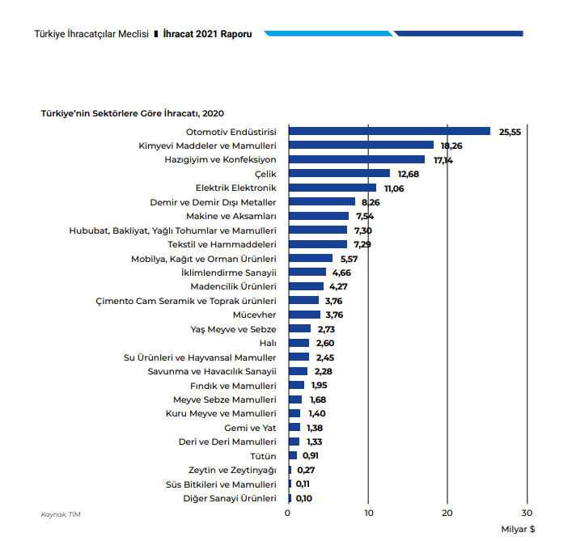

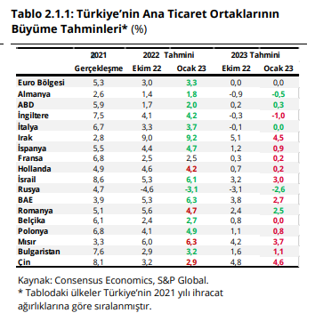

2020 yılı enflasyon |  |  |  |  |  |  |  | 2019 yılı enflasyon
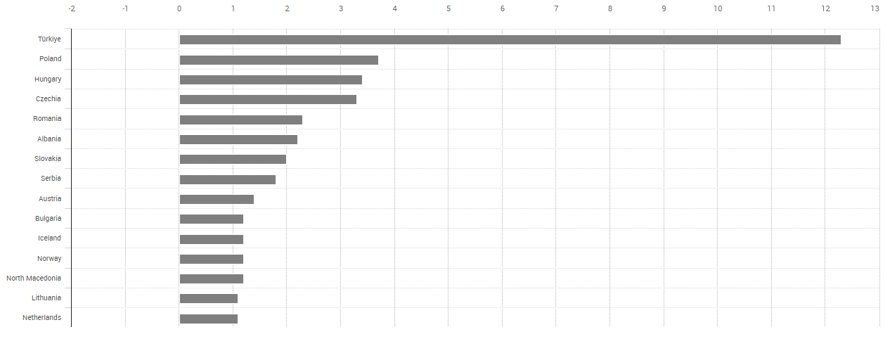
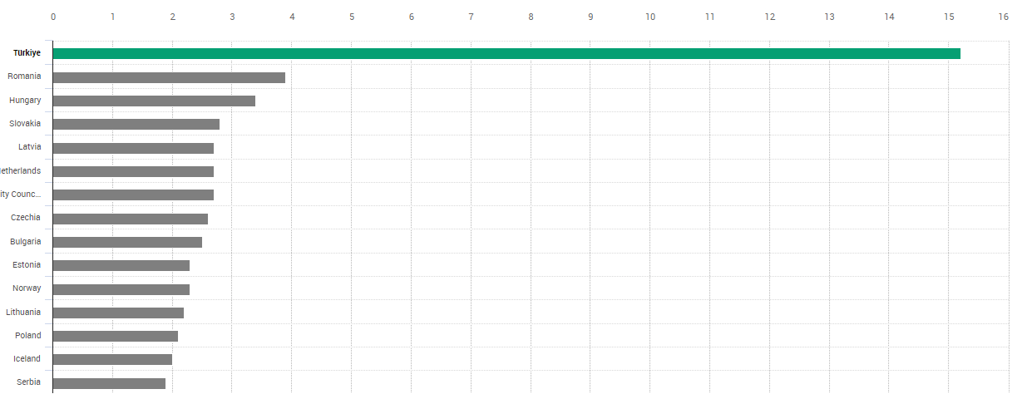

yıllara gore TR nin enflasyon oranı

